4.F.EvMort_RESP_M_26
FUENTE | Fuente: Estadística de defunciones según la causa de muerte, INE.
ELABORACION | Elaboración: Unidad Técnica de Informe de Estado de Salud y Registros.
TIT LARGO | Enfermedades del sistema respiratorio. Evolución anual de la mortalidad en mujeres. Tasas estandarizadas (por 100.000). Comunidad de Madrid y España, 1980-2024
TIT CORTO | Evolución anual de la mortalidad por enfermedades respiratorias en mujeres

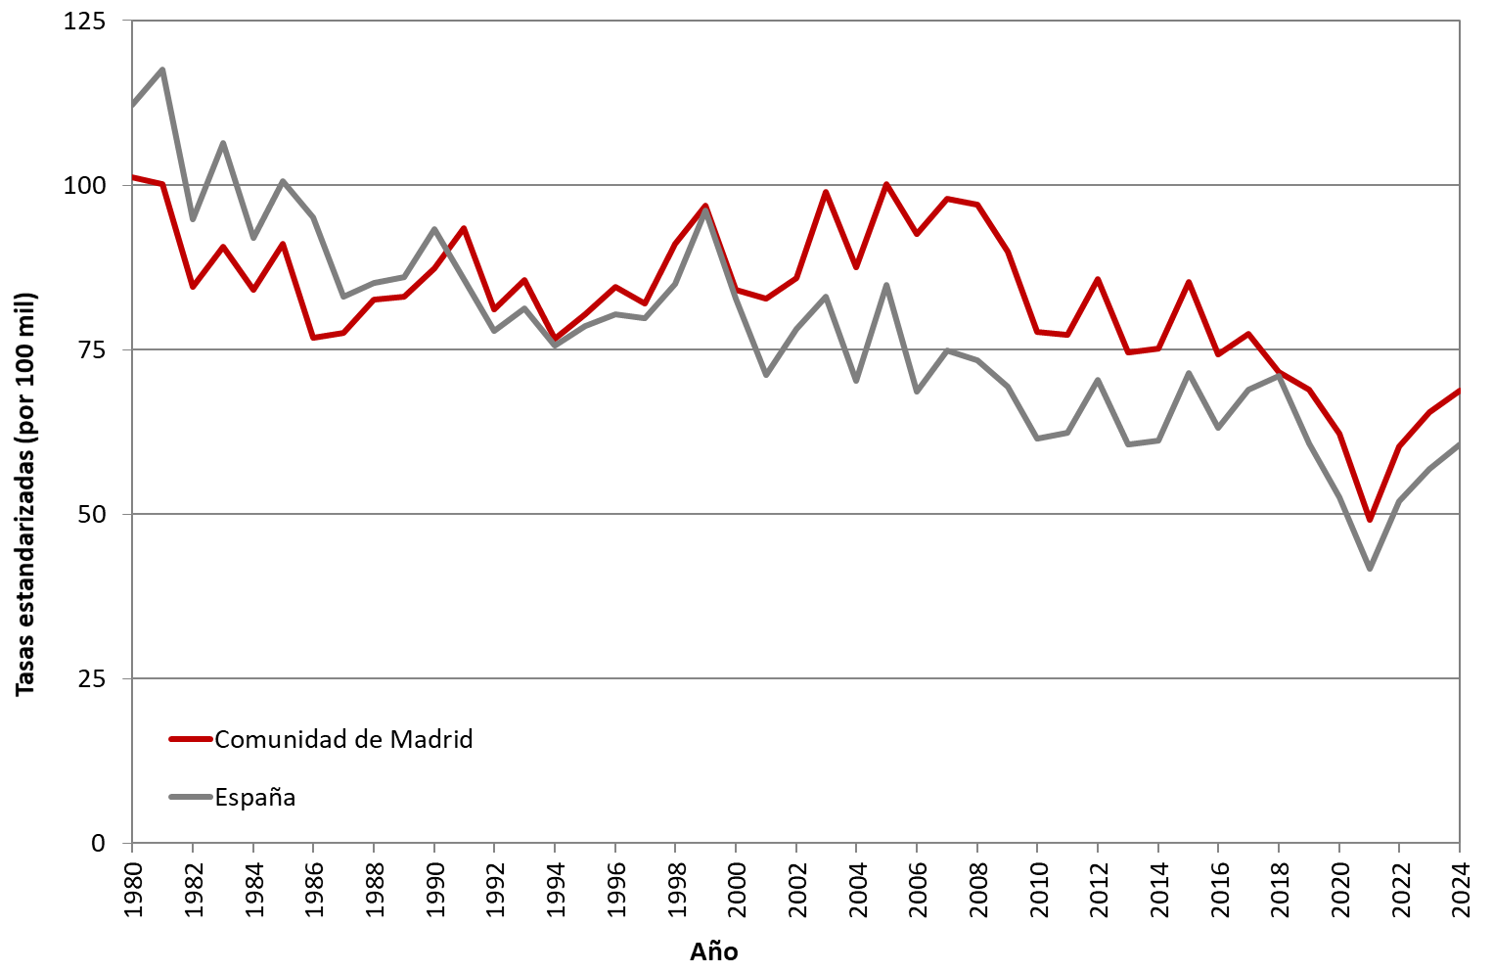

 | DATOS

 | AÑO | MUJERES | MUJERES
 |  | Comunidad de Madrid | España
 | 1980 | 101.25 | 112.15
 | 1981 | 100.20 | 117.58
 | 1982 | 84.54 | 94.88
 | 1983 | 90.69 | 106.40
 | 1984 | 84.07 | 91.91
 | 1985 | 91.04 | 100.63
 | 1986 | 76.77 | 95.06
 | 1987 | 77.48 | 83.08
 | 1988 | 82.55 | 85.11
 | 1989 | 83.07 | 86.02
 | 1990 | 87.41 | 93.28
 | 1991 | 93.46 | 85.80
 | 1992 | 81.07 | 77.83
 | 1993 | 85.59 | 81.27
 | 1994 | 76.72 | 75.61
 | 1995 | 80.36 | 78.55
 | 1996 | 84.52 | 80.42
 | 1997 | 81.96 | 79.78
 | 1998 | 91.15 | 85.02
 | 1999 | 96.88 | 96.16
 | 2000 | 84.06 | 82.82
 | 2001 | 82.69 | 71.15
 | 2002 | 85.85 | 78.16
 | 2003 | 98.95 | 83.10
 | 2004 | 87.51 | 70.30
 | 2005 | 100.21 | 84.78
 | 2006 | 92.64 | 68.67
 | 2007 | 97.99 | 74.84
 | 2008 | 96.97 | 73.38
 | 2009 | 89.83 | 69.43
 | 2010 | 77.66 | 61.45
 | 2011 | 77.24 | 62.36
 | 2012 | 85.75 | 70.36
 | 2013 | 74.62 | 60.56
 | 2014 | 75.22 | 61.14
 | 2015 | 85.25 | 71.50
 | 2016 | 74.34 | 63.09
 | 2017 | 77.35 | 68.98
 | 2018 | 71.56 | 70.98
 | 2019 | 68.93 | 60.78
 | 2020 | 62.29 | 52.58
 | 2021 | 48.56 | 41.40
 | 2022 | 60.33 | 51.96
 | 2023 | 65.57 | 56.83
 | 2024 | 68.71 | 60.64

